Sheet1
采购配置清单
序号 | 采购货物名称 | 规格或配置技术参数 | 单位 | 采购数量 | 市场单价（元） | 合计（元） | 备注 | 参考品牌型号 | 参考样式
1 | 铅酸电池 | 6v、4.0AH；型号RB640C；尺寸：7cmX4.5cmX10cm。（需到水电班参考样品采购） | 个 | 10 | 33 | 330 |  | 森卡、超威 、新佳 | 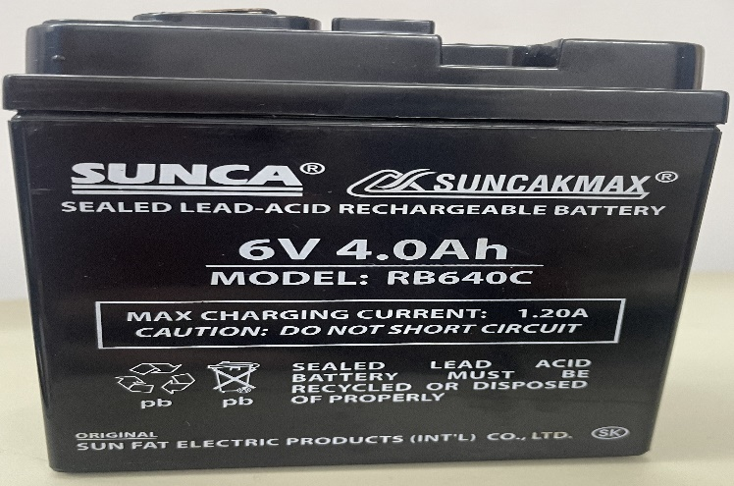
2 | 卷帘门锁(及钥匙） | 总长约28cm、铜钥匙 | 个 | 1 | 43 | 43 |  | 国优
3 | 弹簧卡扣嵌入式LED平板灯 | 600X600、30-48W、暖白光、金属边框； | 个 | 50 | 85 | 4250 |  | 三雄极光、雷士、欧普 | 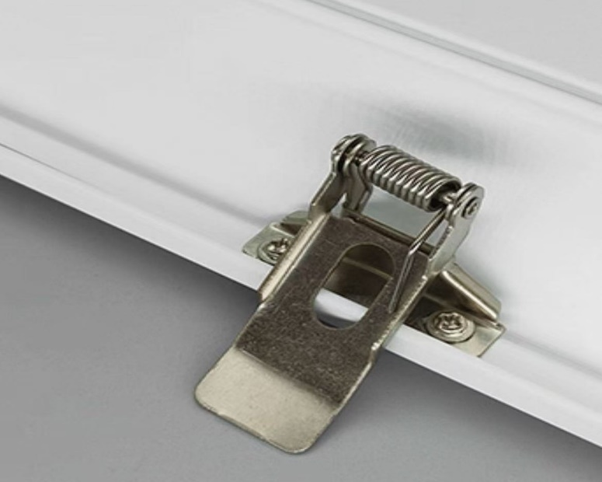
4 | 弹簧卡扣嵌入式LED平板灯 | 300X600、24W、暖白光、金属边框。 | 个 | 50 | 70 | 3500 |  | 三雄极光、雷士、欧普
5 | 电烙铁 | 60W | 个 | 2 | 34 | 68 |  | 国优
6 | 耐高温硅胶管 | 5mmX9mm、耐100度高温 | 条 | 30 | 2 | 60 |  | 国优 | 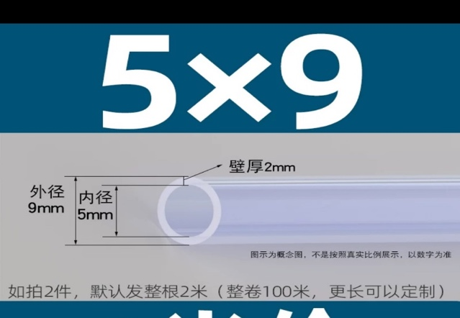
7 | 无线排插 | 20孔 | 个 | 20 | 29 | 580 |  | 公牛
8 | V型马桶盖 | 孔距:13cm、外长47cm | 个 | 30 | 108 | 3240 |  | 潜水艇、箭牌
9 | U型 | 孔距:13cm、外长40cm | 个 | 30 | 98 | 2940 |  | 潜水艇、箭牌
10 | 时控开关 | 型号：KG316T-D | 个 | 20 | 39 | 780 |  | 正泰 | 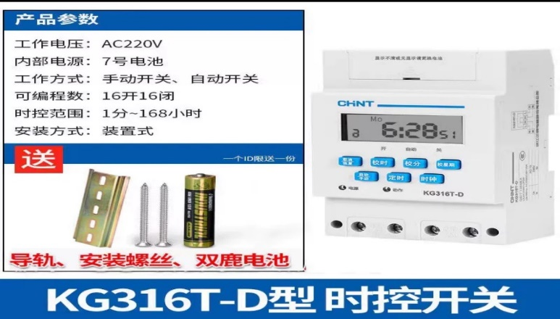
11 | 水龙头单冷阀芯 | 总长：约56mm；直径：22mm 具体参数详见图片。材质要求黄铜。 | 个 | 100 | 5 | 500 |  | 国优
12 | 快速接线端子 | 纯铜导件、32A/7KW | 个 | 300 | 1.1 | 330 |  | 国优
13 | 86型钥匙旋钮开关 | 86型 | 个 | 20 | 13 | 260 |  | 国优
14 | 冲水阀 | 出水口：32mm | 个 | 5 | 140 | 700 | 建议供货商到水电班要样板对比后供货。 | 九牧、箭牌、TOTO
15 | 钻头 | 规格：6X100X160；如图。 | 根 | 4 | 8 | 32 |  | 博世
16 | 钻头 | 规格：8X100X160mm；如图。 | 根 | 8 | 9 | 72 |  | 博世
17 | 钻头 | 规格：10X100X160mm；如图。 | 根 | 10 | 10 | 100 |  | 博世 | 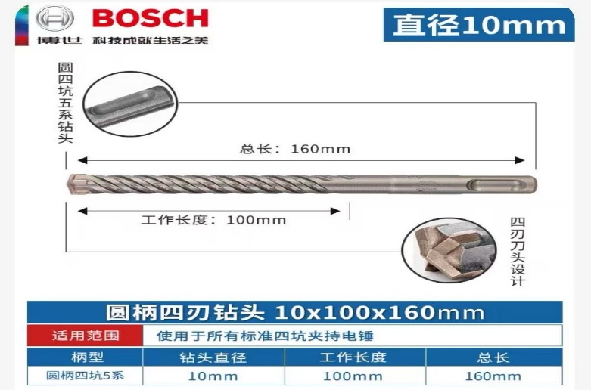
18 | 钻头 | 规格：16X300X360mm；如图。 | 根 | 2 | 19 | 38 |  | 博世 | 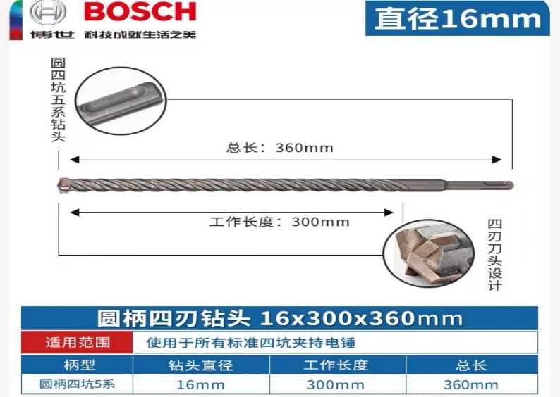
19 | 钻头 | 规格：22X400X450mm；如图。 | 根 | 1 | 180 | 180 |  | 博世 | 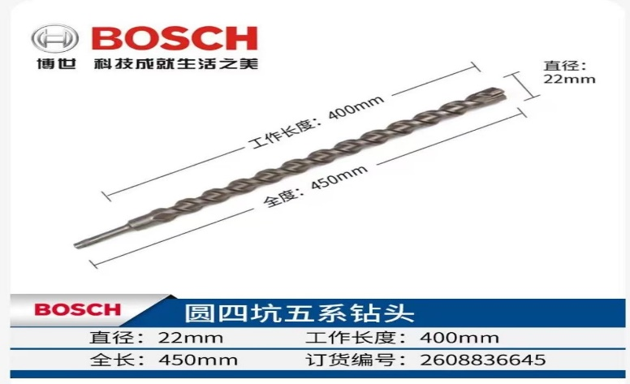
20 | 嵌入式筒灯 | 功率9W，色温6500K，规格4寸 | 个 | 200 | 16 | 3200 |  | 三雄极光、欧普、雷士 | 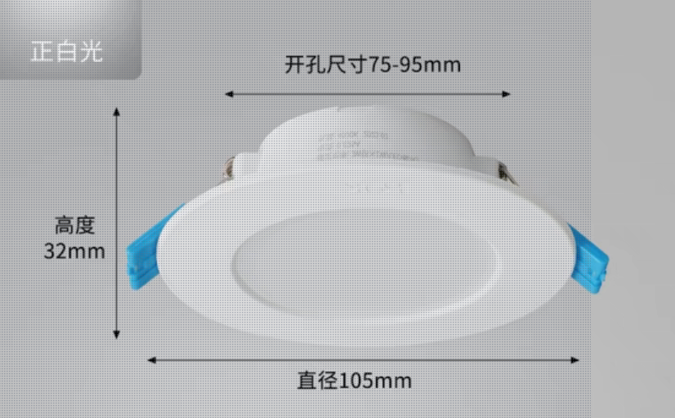
21 | 钥匙旋钮开关 | 两档自复式、开孔22mm | 个 | 6 | 10 | 60 |  | 国优
22 | 声光蜂鸣器 | 电源电源：AC220v | 个 | 20 | 12 | 240 |  | 国优 | 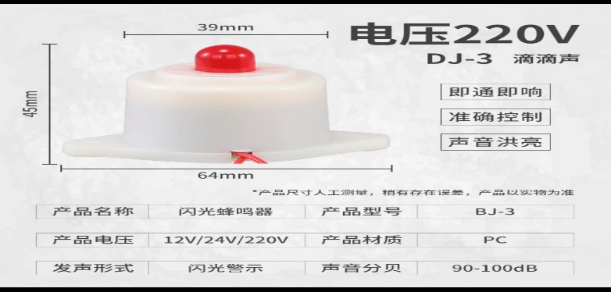
23 | 不锈钢编织软管 | 双头螺纹加厚不锈钢、60cm | 条 | 50 | 26 | 1300 |  | 日丰 | 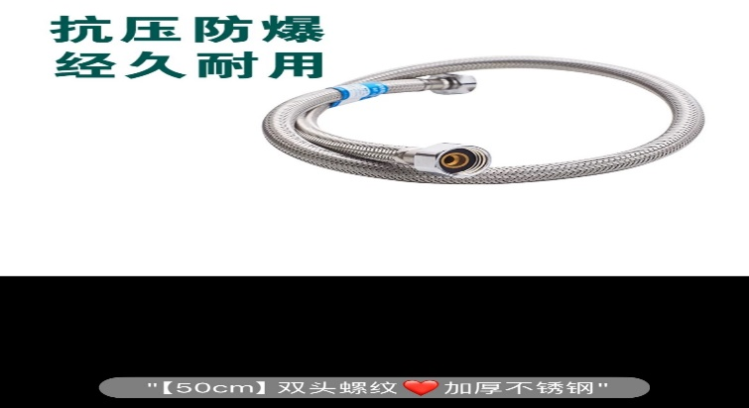
以上报价包含：产品、运输、税金等费用。

